CFOP (Fridrich)
C-F-O-P

Benannt nach den Methoden der Einzelschrittte:

Schritt 1 | C | Cross | Cross | Weißes Kreuz am Boden
Schritt 2 | F | F2L | First2Layers | Untere Ecken und Mittelsteine
Schritt 3 | O | OLL | Orientation of the Last Layer | Oberste Ebene: Alle in richtiger Richtung (gelb nach oben)
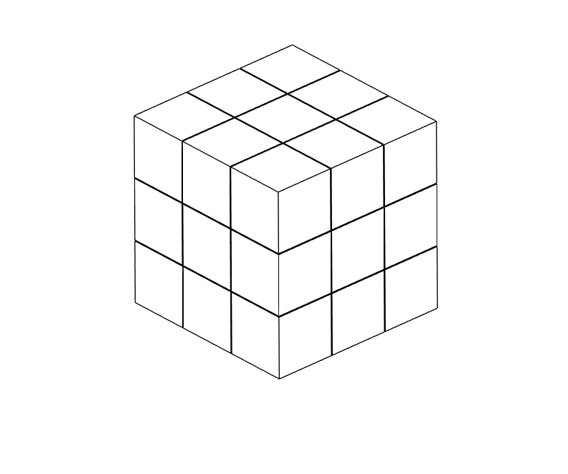
Schritt 4 | P | PLL | Permutation of the Last Layer | Oberste Ebene: Alle an richtiger Position

Schlüssel | Optimale Position | Aktuelle Position
0 | 0
1 | 1
2 | 2
3 | 3
4 | 4
5 | 5
6 | 6
7 | 7
8 | 8
9 | 9
10 | 10
11 | 11
12 | 12
13 | 13
14 | 14
15 | 15
16 | 16
17 | 17
18 | 18
19 | 19

BitMapping

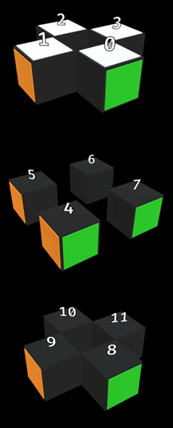
 | Unten |  |  |  | Mitte |  |  |  | Oben
Positionen (fest) | Pos 11 | Pos 10 | Pos 9 | Pos 8 | Pos 6 | Pos 5 | Pos 7 | Pos 4 | Pos 3 | Pos 2 | Pos 1 | Pos 0
 | 1011 | 1010 | 1001 | 1000 | 0110 | 0101 | 0111 | 0100 | 0011 | 0010 | 0001 | 0000
Kanten (verschiebbar) | Kante 11 | Kante 10 | Kante 9 | Kante 8 | Kante 6 | Kante 5 | Kante 7 | Kante 4 | Kante 3 | Kante 2 | Kante 1 | Kante 0
 | 1011 | 1010 | 1001 | 1000 | 0110 | 0101 | 0111 | 0100 | 0011 | 0010 | 0001 | 0000

5 Stellig | 01011 | 01010 | 01001 | 01000 | 00110 | 00101 | 00111 | 00100 | 00011 | 00010 | 00001 | 00000

Code | 01011_01010_01001_01000_00110_00101_00111_00100_00011_00010_00001_00000

Code-Kanten | 01011_01010_01001_01000_00110_00101_00111_00100_00011_00010_00001_00000

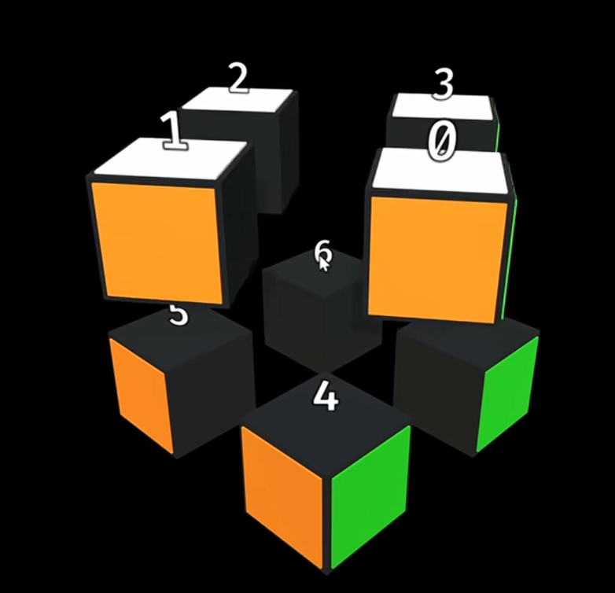
 | Unten |  |  |  | Oben
Positionen (fest) | Pos 7 | Pos 6 | Pos 5 | Pos 4 | Pos 3 | Pos 2 | Pos 1 | Pos 0
 | 0111 | 0110 | 0101 | 0100 | 0011 | 0010 | 0001 | 0000
Kanten (verschiebbar) | Eck 7 | Eck 6 | Eck 5 | Eck 4 | Eck 3 | Eck 2 | Eck 1 | Eck 0
 | 0111 | 0110 | 0101 | 0100 | 0011 | 0010 | 0001 | 0000

5 Stellig | 000111 | 000110 | 000101 | 000100 | 000011 | 000010 | 000001 | 000000

Code | 000111_000110_000101_000100_000011_000010_000001_000000

Code-Ecken | 000111_000110_000101_000100_000011_000010_000001_000000

